Лист1
РАБОЧИЙ ТЕХНИЧЕСКИЙ ОТЧЕТ |  |  |  |  | НОМЕР: 2020 08 РN0014
 |  |  |  |  | ДАТА: 13.08.2020
Наименование предприятия |  |  |  | АС Кашкадарья Сервис
Ф.И.О. составившего отчет |  |  |  | Рахимов Расул
Номер телефона с кодом города |  |  |  | 97-314-62-69
Модель |  |  | Идентификационный номер автомобиля |  | Пробег | Дата продажи
SPARK |  |  | XWBMF48NELA537220 |  | 5,229 | 2020-06-05
Обстоятельства при которых обнаружена проблема |  |  |  | Описание проблемы
 |  |  |  | Мижоз автомашинамнинг таг кисмидан мой окаяпти деб мурожаат килиб келди.
А.
В. | Автомобиль находился в движении: |  |  | Информация относительно проблемы (Приложить фотграфии неисправности)
 |  | При торможении
 |  | При переходе от ускорения к накату
 |  | При переключение на задний ход |  | 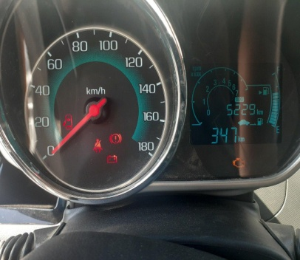 | 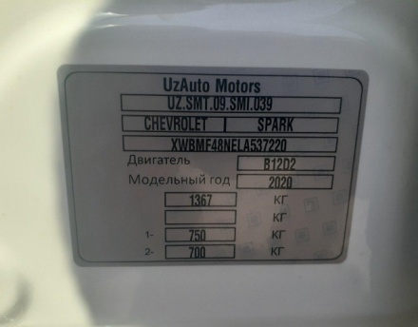
 |  | При повороте
 |  | При ускорении
 |  | При замедлении
 |  | При ______ оборотах в минут
 |  | При любой скорости
 |  | На неровной дороге
 |  | На _____ передаче
С. | При использовании:
 |  | Тормозов |  | 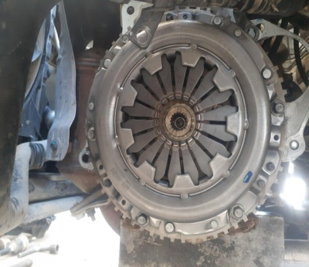 | 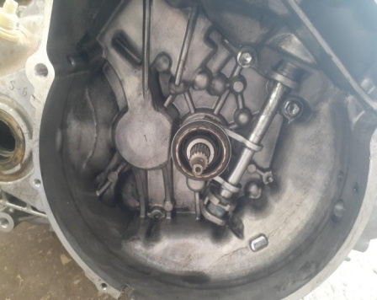
 |  | При повороте руля
 |  | При выключении сцепления
 |  | Обогревателя / кондиционера
 |  | При работе стеклоочистит / омывателя
 |  | При включении радио / CD проигрыват
 |  | Обогревателя заднего стекла
 |  | Прочее
D. | При работе двигателя:
 |  | При запуске |  | 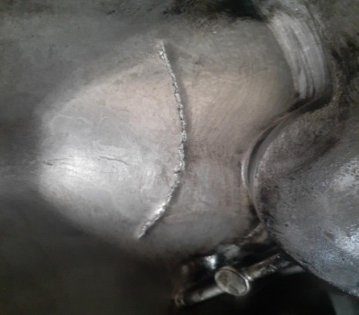 | 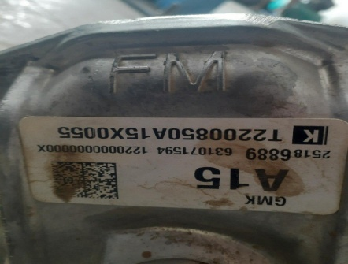
 |  | При прогреве
 |  | На холотом ходу
 |  | При горячем двигателе
E. | Возникает:
 |  | При ускорении
 |  | При высоких оборотах двигателя
 |  | При большой скорости
 |  | При большой загрузке багажника
F. | Когда случается по времени: |  |  | Информация о проблемной детали
 |  | Всегда |  | Номер детали по каталогу: | 25186889
 |  | Иногда |  | Наименование детали: | КОРОБКА ПЕРЕДАЧ МЕХАНИЧЕСКАЯ
 |  | После _____ км движения |  | Название поставщика: | UzAuto Motors AJ
 |  | После _____ минут езды |  | LOT № детали: | Т2200850А15Х0055
Действия инженера по гарантии дилерского предприятия |  |  |  | ушбу втомашинани уста мутахассислар билан МКППни ечиб текшириб курганимизда МКПП корпусида тришения 10см ёрилган жойи борлиги аникланди.

Ответственный Отдел по принятию мер и исследованию проблемы

 |  |  |  | (заполняется со стороны Отдела Гарантии качества АО "UzAuto Motors")

